PD
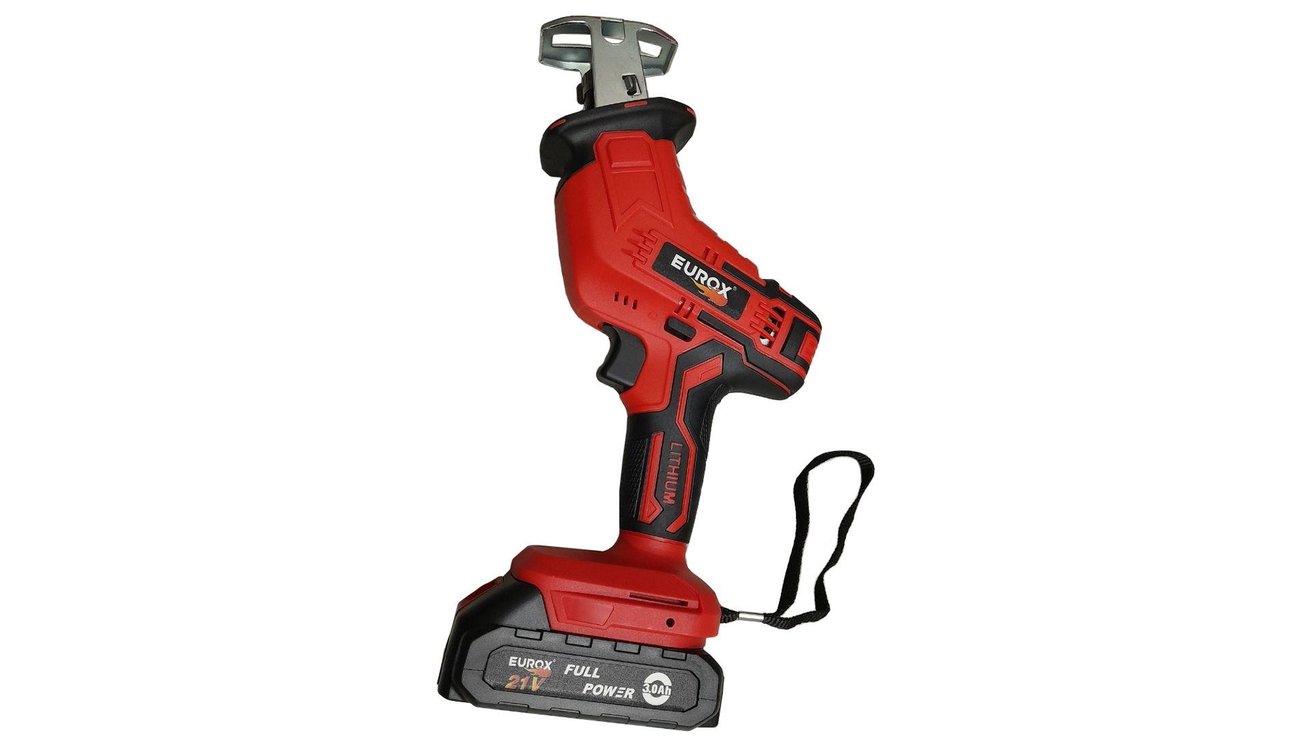
เลขที่ SKU : 11-883-100 วันที่ : 30/11/2023
1. ข้อมูลสินค้า |  |  |  | รูปสินค้า
ประเภท (กลุ่มหลัก) | เครื่องมือไฟฟ้า | ประเภท (กลุ่มรอง) | เลื่อยไฟฟ้า
ชื่อภาษาไทย | เลื่อยชักไร้สาย 21V. EUROX 2B | ชื่อภาษาอังกฤษ
รหัสสินค้า | 11-883-100 | Barcode | 8859007712964
สถานะสินค้า | W | รหัสทีมขาย
รุ่น (Model) | 21V | ยี่ห้อ | EUROX
สีตัวสินค้า | แดง - ดำ | สีของบรรจุภัณฑ์ | แด
ทำจากวัสดุ | พลาสติก - เหล็ก | ประเทศผู้ผลิต | PRC

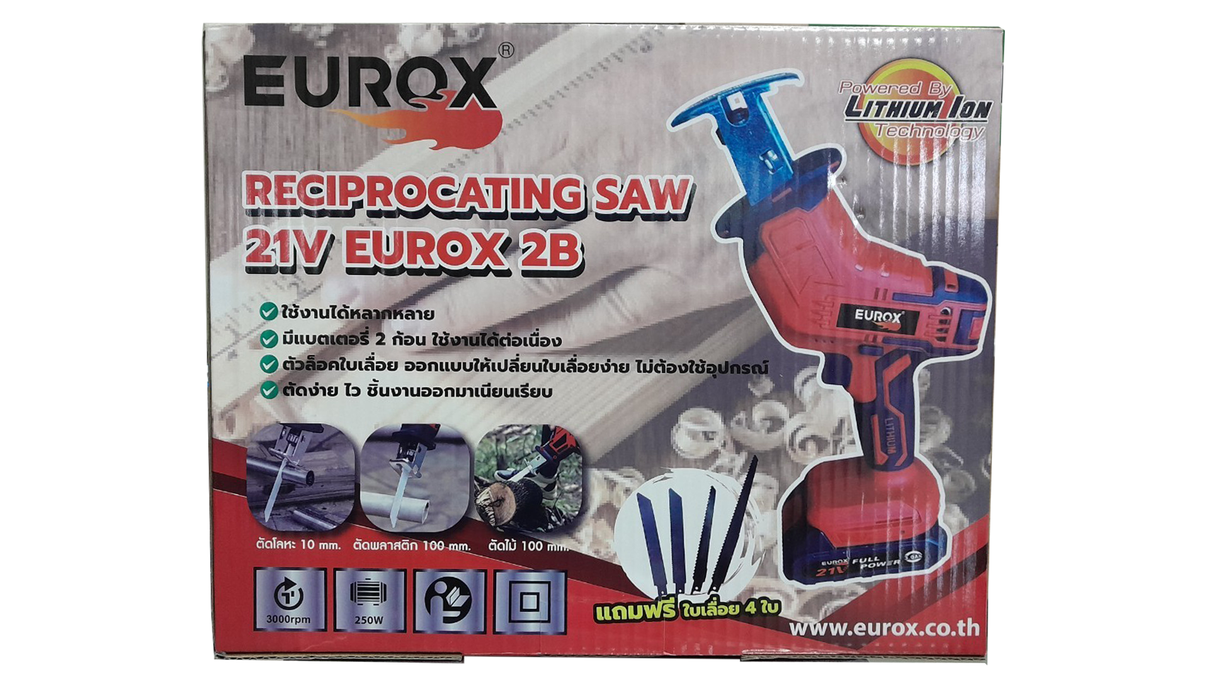
2. คุณสมบัติ
แบตเตอรี่ | 21 โวลต์ | ระยะช่วงชัก | 40 มม. | รูปบรรจุภัณฑ์
ระยะตัด | 15 มม. | อัตราการชัก | 0 - 3,000 รอบ/นาที
ตัดโลหะ | 10 mm. | ตัดพลาสติก | 100 mm.
ตัดไม้ | 100 mm.

3. รายละเอียดบรรจุภัณฑ์
ขนาดสินค้า (ซม.) | 15.5x7.4x28.5 (ไม่รวมบรรจุภัณฑ์) | น้ำหนักสินค้า (กก.) | 1.4 (ไม่รวมบรรจุภัณฑ์)
ขนาดกล่อง 1 (ซม.) | 36x9x29 | ขนาดบรรจุ (กล่อง) | 1 PCS
ขนาดกล่อง 2 (ซม.)
 |  | น้ำหนักรวมสินค้า (กก.) | 2.22
บาร์โค้ดกล่อง | 8859007712964 | ขนาดลัง (ซม.) | 6.5x36.5x56.5 | อุปกรณ์ภายในกล่อง
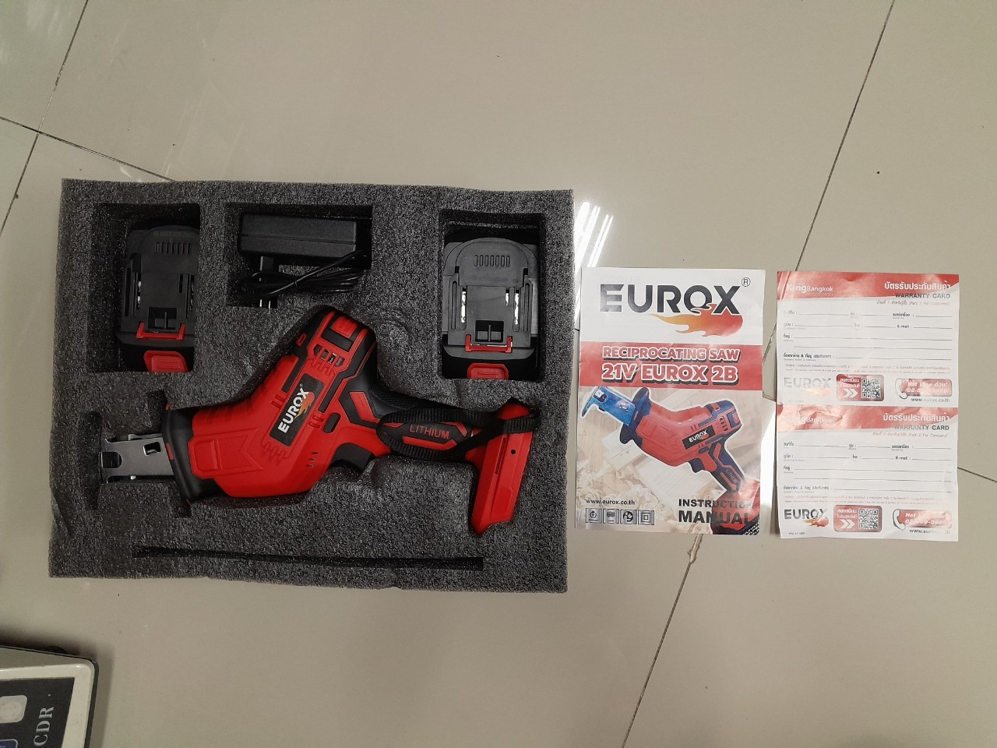
ขนาดบรรจุ (ลัง) | 10 | น้ำหนักลังรวมสินค้า (กก.)

4. อุปกรณ์ภายในกล่อง
- คู่มือการใช้งาน - ใบรับประกัน 6 เดือน - แบตเตอรี่ 2 ก้อน - ใบเลื่อย 4 ใบ - เลื่อยชักไร้สาย - สายชาร์จ

5. วิธีการใช้งาน
ใช้ตัดเหล็ก ตัดไม้

6. จุดเด่น จุดขาย ของสินค้า
- ใช้งานได้หลากหลาย - มีแบตเตอรี่ 2 ก้อน ใช้งานได้ต่อเนื่อง - ตัวล็อคใบเลื่อย ออกแบบให้เปลี่ยนใบเลื่อยง่าย ไม่ต้องใช้อุปกรณ์ - ความสามารถในการตัดดี ด้วยมอเตอร์กำลังสูง - มีไฟแสดงปริมาณแบตเตอรี่ |  |  |  | รูปลังสินค้า

7. การรับประกัน
ระยะเวลารับประกัน (เดือน) | 6 ระบุ
ประเภทการรับประกัน | เครื่องมือช่าง
เงื่อนไขการรับประกัน | 1. บริษัทฯ จะบริการซ่อมและเปลี่ยนอะไหล่ โดยไม่คิดมูลค่าแก่สินค้าที่จัดจำหน่ายโดยบริษัทฯ ในกรณีที่ความเสียหายเกิดจากความผิดพลาดของโรงงานผู้ผลิต ภายในระยะเวลา 6 เดือน นับจากวันที่ซื้อ (ทั้งนี้ดูจากใบเสร็จรับเงินของทางร้านค้าที่สั่งซื้อและใบรับประกัน) 2. การรับประกันนี้ไม่รวมการชำรุดของวัสดุสิ้นเปลือง อุปกรณ์เสริม และของแถมในชุด 3. การรับประกันจะสิ้นสุดจากการใช้ผิดประเภท เช่น ถอด ซ่อม ดัดแปลง แก้ไขเปลียนสภาพไปจากเดิมโดยบุคคลภายนอก หรือการดูแลรักษาไม่ถูกต้องตามที่ระบุไว้ในคู่มือ 4. การรับประกันนี้ไม่รวมถึงค่าขนส่ง หากต้องการให้ บริษัทฯ บริการถึงที่จะมีค่าใช้จ่าย 5. ใบรับประกันนี้ใช้ได้เฉพาะเครื่องที่มีเบอร์เครื่องตรงกันเท่านั้น ไม่สามารถโอนให้ผู้อื่นได้ หากใบรับประกันหาย บริษัทฯ ขอสงวนสิทธิ์การไม่ออกใบรับประกันใหม่ในทุกกรณี

8. ข้อมูล สคบ.
ชื่อสินค้า | เลื่อยชักไร้สาย 21V. EUROX 2B
ผลิตจากประเทศ | PRC
จัดจำหน่ายโดย | บริษัท คิงบางกอก อินเตอร์เทรด จำกัด |  |  | รูป Barcode

 | 541,543,545 ซอย 39/1 แขวงท่าแร้ง เขตบางเขน กรุงเทพมหานคร 10220
 | เลขประจำตัวผู้เสียภาษี: 0105545012035 สำนักงานใหญ่ | โทรศัพท์: 02-509-3850 | โทรสาร: 02-509-3856
บรรจุ | 1 ตัว/กล่อง
วิธีการใช้ | ใช้ตัดเหล็ก ตัดไม้
คำเตือน | ขณะใช้งานหรือเลิกใช้งาน ควรเก็บอุปกรณ์ให้พ้นมือเด็กเพื่อความปลอดภัย
ราคา | ระบุ ณ จุดขาย
วันที่ผลิต

9. ข้อควรระวัง
คำเตือน | ขณะใช้งานหรือเลิกใช้งาน ควรเก็บอุปกรณ์ให้พ้นมือเด็กเพื่อความปลอดภัย
ข้อแนะนำในการใช้งาน | ห้ามใช้งานผิดประเภท

MK

เลขที่ SKU : 11-883-100 วันที่ : 30/11/2023
1. ข้อมูลสินค้า |  |  |  |  |  | รูปสินค้าตัวจริง
ประเภท (กลุ่มหลัก) | เครื่องมือไฟฟ้า |  | ประเภท (กลุ่มรอง) | เลื่อยไฟฟ้า
ชื่อภาษาไทย | เลื่อยชักไร้สาย 21V. EUROX 2B |  | ชื่อภาษาอังกฤษ
รหัสสินค้า | 11-883-100 |  | Barcode | 8859007712964
สถานะสินค้า | W |  | รหัสทีมขาย
รุ่น (Model) | 21V |  | ยี่ห้อ | EUROX
สีตัวสินค้า | แดง - ดำ |  | สีของบรรจุภัณฑ์ | แด
ทำจากวัสดุ | พลาสติก - เหล็ก |  | ประเทศผู้ผลิต | PRC

2. ราคาสินค้า
ราคาตั้ง | 3,250.00 บาท |  |  |  |  | รูปแพ็คเกจตัวจริง
ราคาปลีก | 2,490.00 บาท
ราคาส่ง (SEMI) | 1,950.00 บาท
ราคาส่ง (S1) | 0.00 บาท | จำนวน | 0 ตัว
ราคาส่ง (S2) | 0.00 บาท | จำนวน | 0 ตัว
ราคาส่ง (S3) | 0.00 บาท | จำนวน | 0 ตัว
ราคา (ผจก) | 1,671.00 บาท
ราคาปลีก MT | 2,490.00 บาท
ราคาส่ง MT | 1,950.00 บาท
ต้นทุนปัจจุบัน 1,170.00 บาท |  |  | ต้นทุก Lot ที่ผ่านมา 1,093.46 บาท
 |  |  |  |  |  | รูปอุปกรณ์ภายในกล่องตัวจริง
3. โปรโมชั่น
ราคาปลีก | 2,490.00 บาท | จำนวน | 1 ตัว | GP | 53.01%
ราคาพิเศษ 1 | 0 บาท | จำนวน | 0 ตัว | GP | 0.00%
ราคาพิเศษ 2 | 0 บาท | จำนวน | 0 ตัว | GP | 0.00%
ระยะเวลา | -
เป้าต่อเดือน
MT1 | 0 ตัว | MT2 | 0 ตัว | TT2 | 0 ตัว
ONL | 0 ตัว | OUL/TT1 | 0 ตัว
สถานะใหม่ | -
หมายเหตุการจัดโปร | - |  |  |  |  | ใบโปร/ใบขาย

4. ช่องทางการขายสินค้า
ช่องทางขาย
MT1 | [ ] | MT2 | [ ] | TT2 | [ ]
OUL/TT1 | [ ] | ONL | [ ]
ช่องทางลูกค้า
MT | [ ] | SEMI | [ ] | T2-T3 | [ ]
TN | [ ] | ONL | [ ] | TV | [ ]
อื่นๆ | [ ] ระบุ

5. VDO Utility
ไม่มีข้อมูล

